상품제안서
오토모빌리 람보르기니 3단65완전자동 Y패턴 암막 우양산 | 상품코드: F32751

 |  |  |  |  |  |  | 02-412-0044 | www.easy1.co.kr
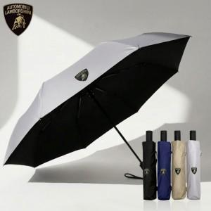

【상세/제작정보】 | <p><b><span style="font-size: 12pt;">** 100개 미만주문시 인쇄비변동이 있습니다!!</span></b></p><p><b><span style="font-size: 12pt;">** 주문전 재고확인 필수입니다!!</span></b></p><p><b><span style="font-size: 12pt;">** 배송비 무료</span></b>​&nbsp;</p>

【인쇄/포장옵션】 | 실크, 스티커 / 포장지포장

【공급단가】 | 수량 | 100~ | 300~ | 500~ | 1,000~ | 3,000~
*VAT별도 | 단가 | 15,000원 | 14,750원 | 14,370원 | 14,120원 | 13,750원

【상품 URL】 | https://dev.easy1.co.kr:443/src/goods_detail.php?gdno=32751

